足量供货率
用途：查看供应商足量供货率
计算：1.足量供货率=送货数量大于等于订单数量的订单总数/该供应商在查找时间段内的总的订单数量

查询
时间范围 | 起 | 至 |  |  | 排除内部组 | 排除调拨组 | 排除委外组

供应商代码 | 供应商名称 | 订单次数 | 缺货次数 | 足量供货率

供货及时率报表
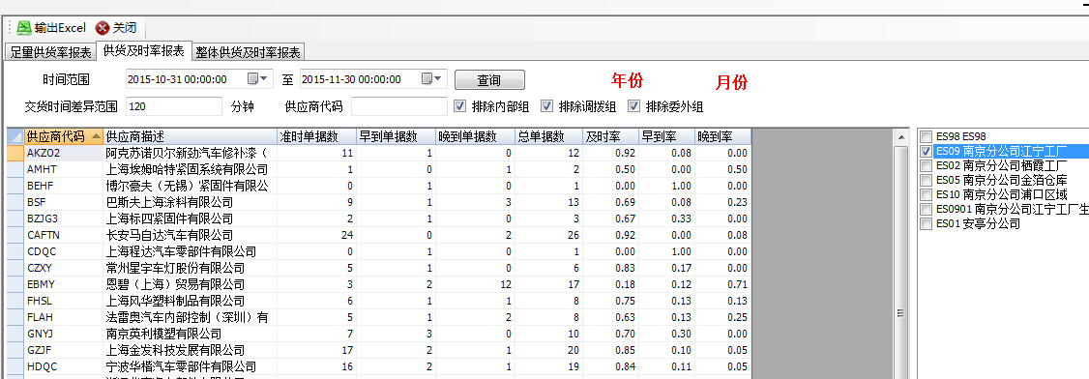
用途：查询供应商的供货及时率信息
说明：1.供货及时率，如果送货时间在窗口时间前后2个小时内都算是按时到货。
2.供货及时率=时间差异在两个小时之间的订单数量/该供应商在查找时间段内的总的订单数量
3.早到单据是抽取的实际到货时间在订单时间提前两个小时的数量
晚到单据是抽取的实际到货时间在订单时间滞后两个小时的数量
及时率是抽取的实际到货时间在订单时间前后两个小时的数量

查询
时间范围 | 起 | 至

交货时间差异范围 |  |  | 分钟 | 供应商代码 |  | 排除内部组 |  | 排除调拨组 |  | 排除委外组

年份 |  | 月份 |  | 订单明细

供应商代码 | 供应商描述 | 准时单据数 | 早到单据数 | 晚到单据数 | 及时率 | 早到率 | 晚到率

1、如果选择年份，不选择月份，报表样式：
月份 | 1月 |  |  | 2月 |  |  | 3月 |  |  | 4月 |  |  | 5月 |  |  | 6月 |  |  | 7月 |  |  | 8月 |  |  | 9月 |  |  | 。。。
供应商 | 订单总数 | 及时数 | 及时率 | 订单总数 | 及时数 | 及时率 | 订单总数 | 及时数 | 及时率 | 订单总数 | 及时数 | 及时率 | 订单总数 | 及时数 | 及时率 | 订单总数 | 及时数 | 及时率 | 订单总数 | 及时数 | 及时率 | 订单总数 | 及时数 | 及时率 | 订单总数 | 及时数 | 及时率 | 。。。
AZKO | 30 | 29 | 96.67%

2、如果选择年份，月份（选择月份时，年份必选)，报表样式：
日期 | 2015-10-01 |  |  | 2015-10-02 |  |  | 2015-10-03 |  |  | 2015-10-04 |  |  | 2015-10-05 |  |  | 。。。
供应商 | 订单总数 | 及时数 | 及时率 | 订单总数 | 及时数 | 及时率 | 订单总数 | 及时数 | 及时率 | 订单总数 | 及时数 | 及时率 | 订单总数 | 及时数 | 及时率 | 。。。
AZKO | 30 | 29 | 96.67%

3、订单明细，点击后输出EXCEL，EXCEL显示查询结果的清单，比如AZKO共30笔，一笔不达标，都显示出来，EXCEL样式：
订单号 | 供应商代码 | 供应商描述 | 是否及时

整体供货及时率报表
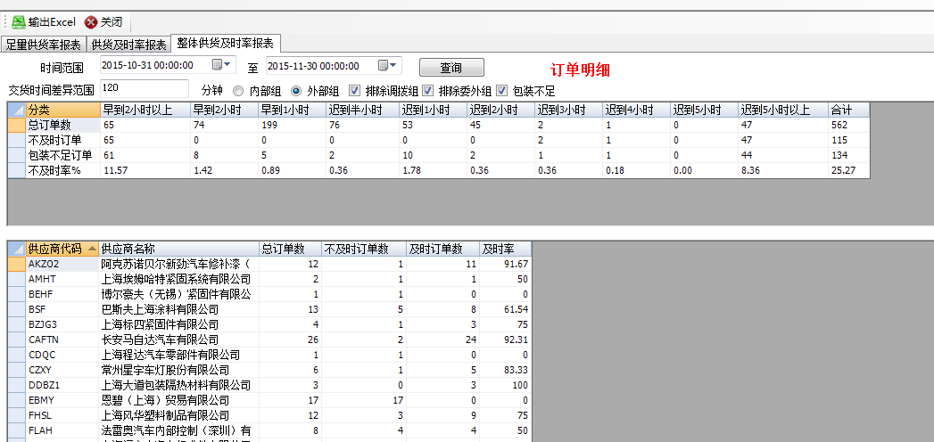
用途：查询统计时间段内供应商的供货情况
说明：1.统计在订单时间在统计时间内的订单到货情况
2.根据实际到货时间与订单时间计算出早到两个小时以上的订单数量，早到两个小时的订单数量，迟到半个小时，迟到一个小时，三个小时，四个小时，五个小时
3.包装不足指的是实际收货数量小于订单的实际数量
4.不及时率是对应在窗口时间两个小时之外的数量与统计时间段内的订单总数的比值。
5.一般统计一个月份内的订单到货情况
6.点击订单明细后输出订单信息，供应商信息以及是否及时
7.扫描订单，扫描料箱，完成之后做确认，最后订单关闭就是收货时间

时间范围 | 起 | 至 |  | 订单明细

 |  |  | 分钟

内部组 |  | 外部组 |  | 排程调拨组
查询
排除委外组 |  | 包装不足

供应商代码 | 供应商名称 | 总订单数 | 不及时订单数 | 及时订单数 | 及时率

订单明细输出样式：
订单号 | 供应商代码 | 供应商描述 | 是否及时

